Purenit Kasten
ISOTRA a.s. |  |  |  |  |  |  |  |  |  |  |  |  | E-mail: objednavky@isotra.cz
Bílovecká 2411/1, 746 01 Opava |  |  |  |  |  |  |  |  |  |  |  |  | www.isotra.cz
Bestellungsformular PURENIT UNTERPUTZKASTEN

Bestellung |  |  |  |  |  |  |  |  |  |  | Besteller
Bestellnr.: |  |  |  |  |  |  |  |  |  |  | Id-Nr.:
 |  |  |  |  |  |  |  |  |  |  | USt.-IdNr.:
Bestellt am: |  |  |  |  |  |  |  |  |  |  | Rechnungsadresse:

Telefon:
 |  |  |  |  |  |  |  |  |  |  | Lieferadresse:
Liefertermin:

Position | Anzahl St. | Typ des KASTENS | Maße in mm |  |  |  | Maß B1 | Komponenten |  |  |  |  | Bemerkung
 |  |  |  |  |  |  |  | Unterputzschiene | Montageprofil |  | Typ der Halter
 |  |  | Maß A | Maß B | Maß C | Maß D (Länge der Sektion) |  |  | TYP | RAL | TYP | St.
1 | 2 | 3 | 4 | 5 | 6 | 7 | 8 | 9 | 10 | 11 | 12 | 13 | 14

Bemerkung zur Bestellung:

 |  |  |  |  | 8) Maß "B1" |  | 9) Unterputzschiene |  | 10) Montageprofil
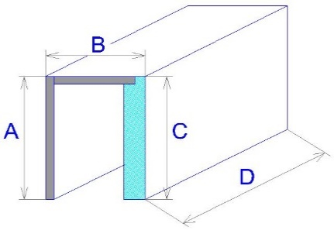

Ansicht aus dem Exterieur!
Wenn Sie sich die eckigen oder ebenen Zusammenstellungen bestellen, ergänzen Sie diese mit der Skizze der bestimmten Situation, bitte.

Es gelten ausdrücklich die AGB und Reklamationsordnung der ISOTRA a. s., die unter diesem link zugänglich sind: |  |  |  |  |  |  |  |  |  |  | http://www.isotra-jalousien.de/reklamationsordnung |  |  | http://www.isotra-jalousien.de/allgemeine-geschaftsbedingungen
Gültigkeit vom: 15.09.2021

Anwedungshinweise
Bestellungsformullar -PURENIT UNTERPUTZKASTEN

Position
Abkürzung | Bemerkung
 | Bei Anlieferung des Purenit Unterputzkastens insgesamt der Leibung, geben Sie in beide Bestellungsblätter (Kasten+Leibung) die gleiche Bezeichnung der Position an, wie z.B. A1. Das heißst, dass die Rille für die Führungsschienen im Purenit Unterputzkasten die gleiche Lage wie die Führungsschiene in der Leibung hat.

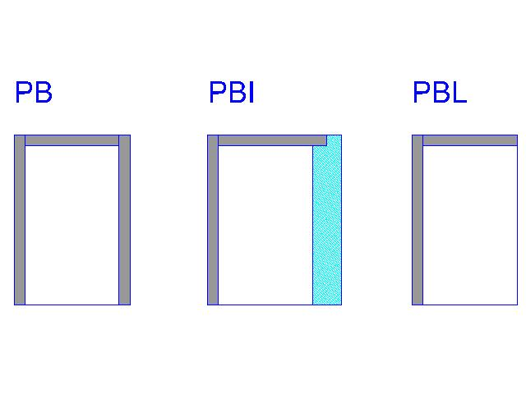
 | Im Falle, dass Sie sich den Purenit Unterputzkasten selbst bestellen, wird sich die Rille für die Führungsschiene mitten im Innnenraum vom Kasten befinden

Typ des Kastens
Abkürzung | Name | Bemerkung
PB |  | Purenit Kasten ohne Dämmung
PBI |  | Purenit Kasten mit Dämmung 30mm
PBL |  | Purenit Kasten "L"

Dicke der Dämmung im Kasten - Maß "B1"
Abkürzung | Name | Bemerkung
0 |  | nur für Typ des Kastens PB und PBL
30mm |  | Koeffizient der Lichtdurchlässigkeit U=0,73 W/(m2K), Thermischer Widerstand R=1,1 (m2K)/W
40mm |  | Koeffizient der Lichtdurchlässigkeit U=0,59 W/(m2K), Thermischer Widerstand R=1,4 (m2K)/W
50mm |  | Koeffizient der Lichtdurchlässigkeit U=0,49 W/(m2K), Thermischer Widerstand R=1,8 (m2K)/W
60mm |  | Koeffizient der Lichtdurchlässigkeit U=0,42 W/(m2K), Thermischer Widerstand R=2,1 (m2K)/W

Unterputzschiene
Abkürzung | Name | Maße in mm
20 | typ 20/3 | H=20mm, J=3mm
25 | typ 25/8 | H=25mm, J=8mm
30 | typ 30/13 | H=30mm, J=13mm
35 | typ 35/18 | H=35mm, J=18mm
40 | typ 40/23 | H=40mm, J=23mm

Montageprofil
Abkürzung | Name | Maß B1 in mm
0 |  | nur für Typ des Kastens PBL
15 |  | nur für Typ des Kastens PB
30 | PBI 30
40 | PBI 40
50 | PBI 50
60 | PBI 60

Montageprofil RAL
Abkürzung | Name | Bemerkung
9010 | weiß
9006 | Silber
8003 | Braun
7016 | Antracit
0 | Nein
X | Andere RAL
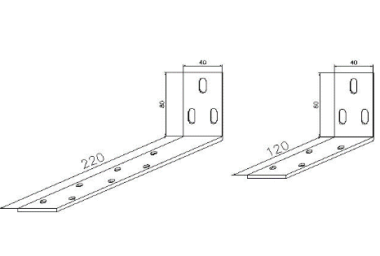
Typ des Halters
Abkürzung | Name | Maße in mm
120 | kurz | 120 / 80
220 | lang | 220 / 80

Gültigkeit vom: 15.09.2021

Purenit Leibung
ISOTRA a.s. |  |  |  |  |  |  |  |  |  | E-mail: objednavky@isotra.cz
Bílovecká 2411/1, 746 01 Opava |  |  |  |  |  |  |  |  |  | www.isotra.cz
Bestellungsformular PURENIT LEIBUNG MIT DÄMMUNG

Bestellung |  |  |  |  |  |  | Besteller
Bestellnr.: |  |  |  |  |  |  | Id-Nr.:
 |  |  |  |  |  |  | USt.-IdNr.:
Bestellt am: |  |  |  |  |  |  | Rechnungsadresse:

Telefon:
 |  |  |  |  |  |  | Lieferadresse:
Liefertermin:

Position | Anzahl St. | Platzierung der Leibung | Maße in mm |  |  | Typ der Halter |  | Bemerkung

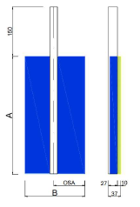
 |  |  | Maß A | Maß B | Achse C* | TYP | St.
1 | 2 | 3 | 4 | 5 | 6

Poznámka k zakázce:

* Achse = Achse der Hülse von Führungsschiene, gemessen vom Fensterrahmen
Ansicht aus dem Exterieur!
Es gelten ausdrücklich die AGB und Reklamationsordnung der ISOTRA a. s., die unter diesem link zugänglich sind:
 |  |  |  |  |  |  |  |  | http://www.isotra-jalousien.de/allgemeine-geschaftsbedingungen
 |  |  |  |  |  |  |  |  | http://www.isotra-jalousien.de/reklamationsordnung

Gültigkeit vom: 20.10.2022

